Épica
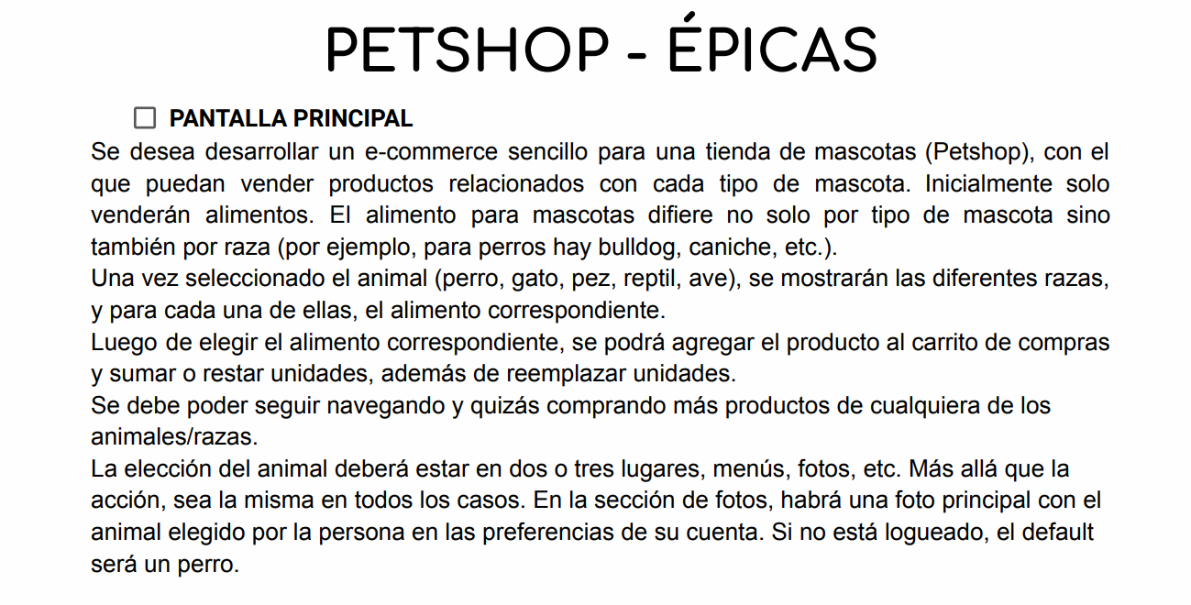
Integrantes: | Chinicola, Franco
 | Costilla, Denise | Ausente
 | Donalisio, Agustina
 | Guzman, Rafael
 | Ladino, Ailin
 | Rojas, Fabio
 | Hernandez, Ailin
 | Saucedo , Iris

